LISTA DE PRECIOS
tipo de cambio | 3.12 | tipo de cambio | 3.12 | tipo de cambio | 3.18
MODELO | POWERFUL SV-800LH | MODELO | VIEW SONIC LightStream PJD5153 | MODELO | EPSON S-18
OFERTA1 |  | OFERTA2 |  | OFERTA3
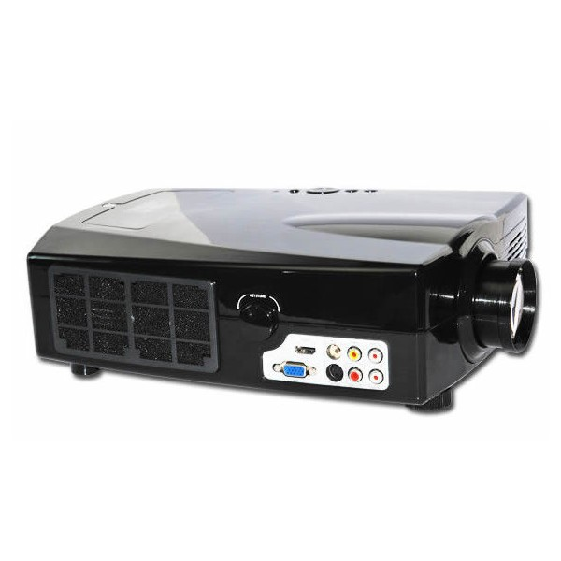 |  | 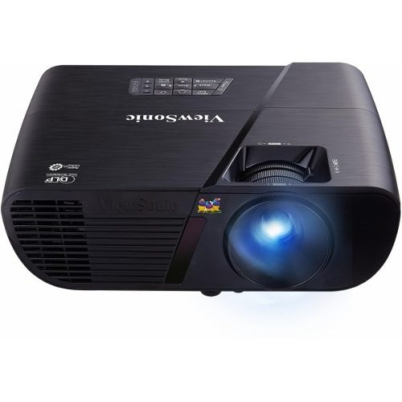 |  | 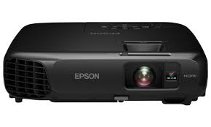
PRECIO SOLES | S/. 950.00 | PRECIO SOLES | S/. 1589.00 | PRECIO SOLES | S/. 1989.00
PRECIO DOLARES | $. 350.00 | PRECIO DOLARES | $. 510.00 | PRECIO DOLARES | $. 637.50
CARACTERISTICAS |  | CARACTERISTICAS |  | CARACTERISTICAS
ENTRADA DE VOLTAJE | AC 100-240 V (50/60 Ghz) | Tipo de dispositivo | Proyector DLP | Tipo de dispositivo | Proyector LCD
consumo de energia | max 200 w | Admite 3D | Sí ( gafas 3D no incluidas ) | Relación de contraste | 10000:1 (dinámico)
proyeccion | R.G.B. 5.8 pulgadas LCD | Dispositivos integrados | Altavoz | Admite color | 16,7 millones de colores
resolucion | 800*480 (SVGA) | Relación de contraste | 2400:1 / 15000:1 (dinámico) | Ciclo de vida útil lámpara | Hasta 5000 hora(s) / hasta 6000 hora(s) (modo económico)
dimenciones | 320*360*120 mm | Resolución | SVGA - SVGA (800 x 600) (nativo) / 1600 x 1200 (cambiando las proporciones) | Tipo de enfoque | manual
peso | 2.8 kg. | Admite color | 10, 7 millones de colores | Modos de vídeo | 480p, 720p, 1080i, 1080p, 480i, 576i, 576p
lente | enfoque manual | Ciclo de vida útil lámpara | Hasta 5000 hora(s) / hasta 10000 hora(s) (modo económico) | Resolución | SVGA - SVGA (800 x 600)
luminosidad | 2000 lûmenes | Tipo de enfoque | manual | Formato de pantalla | 480.000 pixels (800 x 600) x 3
duracion de lente | 20,000 horas | alimentacion | CA 120/230 V ( 50/60 Hz ) | Características | Apagado instantáneo, tecnología 3LCD EPSON
relacion contraste | 1000:01:00 | Software incluido | ViewSonic Wizard | Interfaces de vídeo | VGA, HDMI, composite video, S-Video
entrada de video | TV, entrada AV(RCA*1) S-video (s-video*1) HDMI/VGA/S-video/USB/RCA usb video | peso | 2.1 kg | alimentacion | CA 120/230 V ( 50/60 Hz )

REGALOS POR LA COMPRA |  | REGALOS POR LA COMPRA |  | REGALOS POR LA COMPRA
RAK PARA PROYECTOR | 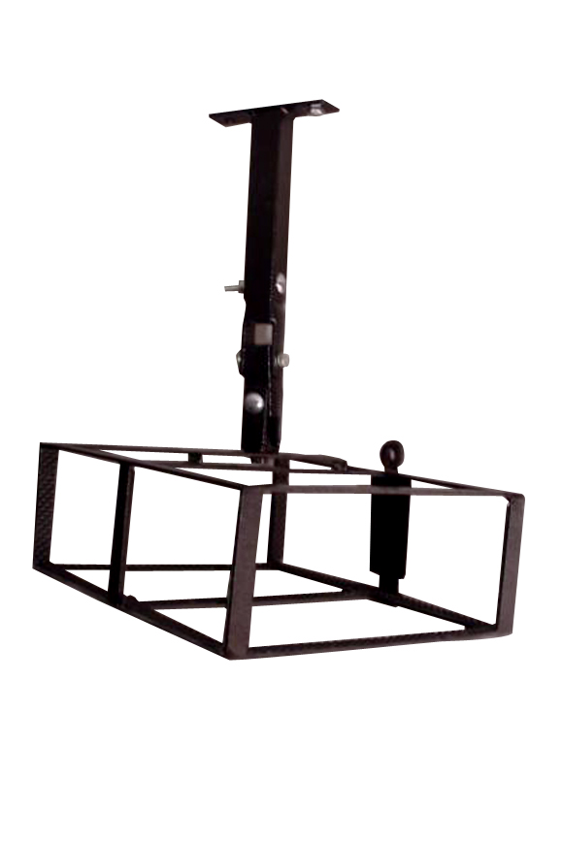 | RAK PARA PROYECTOR |  | IMPRESORA CANON | 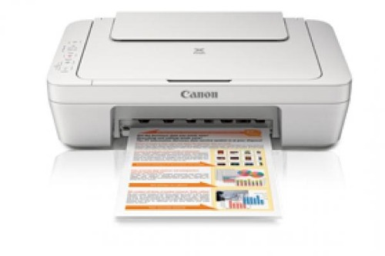
MOCHILA | 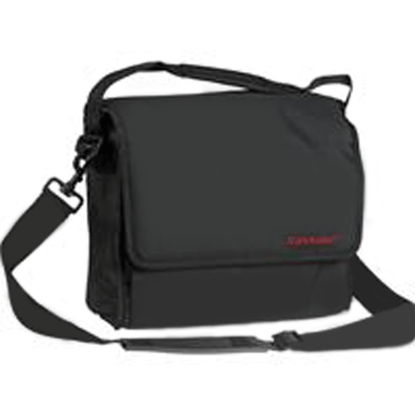 | MOCHILA

